仕様書
■各参照ページリスト（ハイパーリンク）
各ページ | 項目.1 | 項目.2 | 項目.3 | 項目.4 | 項目.5

 |  | 同じマークは２枚固定。

■キャラクター（敵、味方）関連

 | ・キャラクターについて
 |  | 1、NO（ナンバー）
 |  | 「1」～「9」のナンバーを持つキャラクターがいる。

～

 |  | 2.HP（体力）
 |  | 体力は全キャラ「10」
 |  | 100％＝「10」

 |  | 3.AP（攻撃力）
 |  | 攻撃力は全キャラ「1」

 |  | 4.RP（速力）
 |  | 全速力が「100％」とした場合、止まるは「0％」

 |  | No,「1」～「3」は「100％」
 |  | No、「4」～「6」は「60％」
 |  | No,「7」～「9」は「30％」
 |  | 変更の可能性あり。（数字ごとに徐々にスピードが変化する。）

 |  | 5.RT（リキャストタイム）
 |  | リキャストタイムは、No「１」にリキャストタイムは「1」秒
 |  | 例ｎ＝No
 |  | No「ｎ」はリキャストタイム「ｎ」秒

3
9
 | ・プレイ中の表示内容（UI）
 |  | 単体表示の場合 |  |  |  |  | チームの場合
 |  | 1.体力

 |  | 3.NO（ナンバー）
 |  | 吹き出しは常に出す。
 |  | チームになれば合計を出す。

 |  | 4.サークル（攻撃範囲・チームカラー）

 | ・基本サークルについて
 |  | 1.攻撃範囲

 |  | 単体サークルの場合 |  |  | チームサークルの場合

 |  |  |  |  |  |  |  |  | 重なった線は消えます。

攻撃範囲の広さ
チームでの攻撃範囲は、倍になる。

 |  | 2.チームカラー
 |  | サークルのカラーがチームカラーになる。

VS

赤チーム
青チーム

 |  | 3.「戦闘」・「非戦闘」時の表示
 |  | 1.戦闘時のサークルは塗りつぶしされる。 |  |  |  | 2.非戦闘時のサークルは塗りつぶされない

い

塗りつぶしされる
塗りつぶしされない

 | ・ハッピーセットの仕組み
 |  | ハッピーセットとは、ゲームプレイ前にプレイヤーのキャラクターを決めるシステム。
 |  | 一回ごとの合計数値は「10」
 |  | ３回選ぶ。
 |  | キャラクターは合計７枚になる。
 |  | ハッピーセットになる数値はいつもバラバラ。

１回目
2回目
3回目

6+4＝合計値10
2+8＝合計値10
5+5＝合計値10
7+3＝合計値10
2+3+5＝合計値10
1+7+2＝合計値10

どちらか選びます
どちらか選びます
どちらか選びます

 | ・操作と移動方法について
 |  | キーボードとマウスで操作する。
 |  | 1.キーボードの操作
 |  |  | 1.キャラクター選択
 |  |  | Q=１体目
 |  |  | W=２体目
 |  |  | E=３体目
 |  |  | R=４体目
 |  |  | A=５体目
 |  |  | S=６体目
 |  |  | D=７体目

 |  | 2.マウスの操作
 |  | 1.単体選択と移動の仕方
 |  |  | 1.選択したいキャラクターにカーソルを合わせ、右クリック |  |  |  | 2.移動したい場所にカーソルを合わせ、右クリック |  |  | 3.キャラクター移動開始

移動
地点
移動
地点

クリック
クリック

 |  | 2.複数選択と移動の仕方
 |  |  | 1.複数選択したいキャラクターの近くにカーソルを合わせ、右クリック |  |  |  |  | 2.右クリックしたまま、複数選択したいキャラクターを囲む。

クリック
クリック
したまま

 |  |  | 3.移動したい場所にカーソルを合わせ、右クリック |  |  |  | 4.キャラクター移動開始

移動
地点
移動
地点

クリック

 |  | 3.キャンセルの方法
 |  |  | 1.右クリックを押す。

 | ・キャラクターデザインについて
 |  | 数字の強さや弱さの違いを出す部分は、
 |  | 「胴体」「装備」を、色や柄を変化させる。

 |  | 合計9までのカード

 |  | 「胴体」は、
 |  | 基本は、白色

 |  | 「帽子・盾・ナイフ・フォーク」は、
 |  | 金3枚＞銀3枚＞銅3枚

 | ・チームについて（概要）
 |  | １チームに対して合計7体
 |  | 2チームに分かれて対戦。

VS

 | ・AIについて

 | ・基本戦闘について
 |  | 1.戦闘のながれ
 |  | サークルに敵サークルが当たると攻撃する。
 |  |  | 1.キャラクター移動中 |  | 2.移動中にサークルが接触 |  |  | 3.移動中断し、接触した敵に接近して戦闘

移動
地点

移動
地点
接触すると移動指示を保留にし、攻撃を開始

 |  |  | 4.戦闘終了後、移動地点に移動再開 |  |  | 5.移動地点到達後、待機

移動
地点

待機

 |  | 2.戦闘の仕組み
 |  | キャラクター同士の数値差の分だけ攻撃力がプラスされる。
 |  | 例1 |  |  |  |  |  | 例2

 | ・チーム戦闘について
 |  | 1.単体からチームに戦闘をするながれ
 |  |  | 1.戦闘したい敵キャラクターを選択 |  | 2.キャラクター移動中 |  | 3.移動を中断し、選択した敵キャラクターに接近して攻撃 |  |  |  | 4.戦闘終了後、待機

移動
地点
移動
地点
移動する前に選択した
敵キャラクターから攻撃を開始

 |  | 2.チームから単体に仕掛ける場合
 |  |  | 1.戦闘したい敵キャラクターを選択 |  | 2.キャラクター移動中 |  | 3.移動を中断し、選択した敵キャラクターに接近して攻撃 |  |  |  | 4.戦闘終了後、待機

移動
地点
移動する前に選択した
敵キャラクターから攻撃を開始

移動
地点

 |  | 3.チームからチーム
 |  |  | 1.戦闘したい敵キャラクターを選択 |  | 2.キャラクター移動中 |  | 3.移動を中断し、選択した敵キャラクターに接近して攻撃 |  |  |  | 4.戦闘終了後、待機

移動
地点
移動
地点
移動する前に選択した
敵キャラクターから攻撃を開始

 |  | 4.チーム戦闘の仕組み
 |  | 例1 |  |  |  |  |  | 例2

 | ・例外戦闘について
 |  | チームに戦闘を仕掛けているときに別の場所から攻撃を仕掛けられた場合
 |  |  | 1.戦闘したい敵キャラクターを選択 |  | 2.キャラクター移動中 |  | 3.移動を中断し、選択した敵キャラクターに接近して攻撃

移動する前に選択した
敵キャラクターから攻撃を開始
移動
地点
移動
地点

 |  |  | 4.反対から攻撃されても移動前に選択した敵キャラクターから攻撃 |  |  |  |  | 5.戦闘終了後、待機

はさまれても移動する前に選択した
敵キャラクターから攻撃を開始

 |  | 例1

 | ・カメラについて
 |  | プレイ画面は常にハーフトップビュー

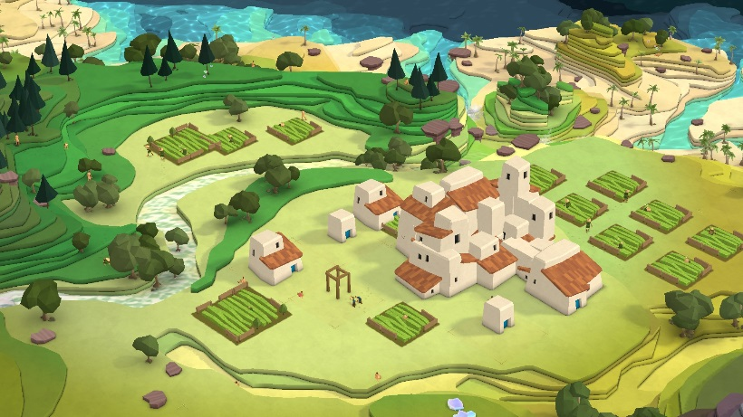

 | ・敵について
 | なし

移動
地点
■マップ関連
 | 時間制限と勝ち取ったエリアの数
 | 奪い取れる
 | シャッフルシステム
 | ある一定時間経つと、エリアの位置が変わる。

